训练计划设计
模式 | 1 | 2 | 3 | 4 | 5 | 6 | 7 | 8 | 9 | 10 | 11 | 12 | 13 | 14 | 15 | 16 | 17 | 18 | 19 | 20 | 21 | 22 | 23 | 24 | 25 | 26 | 27 | 28 | 29 | 30 | 总时间（min）
Easy | 30% | 30% | 40% | 40% | 40% | 30% | 45% | 45% | 45% | 30% | 40% | 40% | 40% | 30% | 30%
Medium | 50% | 50% | 50% | 60% | 60% | 60% | 50% | 50% | 70% | 70% | 70% | 70% | 50% | 60% | 60% | 60% | 60% | 50% | 50% | 50%
High | 70% | 70% | 70% | 70% | 70% | 80% | 80% | 80% | 80% | 70% | 85% | 85% | 85% | 85% | 70% | 80% | 80% | 80% | 80% | 80% | 70% | 70% | 70% | 70% | 70%
Endurance | 50% | 50% | 50% | 50% | 50% | 50% | 50% | 65% | 65% | 65% | 65% | 65% | 65% | 65% | 65% | 65% | 65% | 65% | 65% | 65% | 65% | 65% | 65% | 65% | 50% | 50% | 50% | 50% | 50% | 50% | 50%

APP可配置准备时间：30s (0%强度)

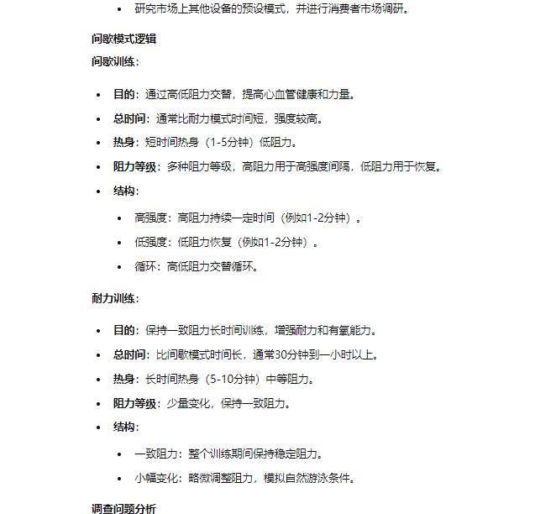

训练模式设计
模式 | 强度 | 时间 | 强度变化
Easy | 低 (30% - 45%) | 15 | 中等变化 (30% - 45%)
Medium | 中等 (50% - 70%) | 20 | 较大变化 (50% - 70%)
High | 高 (70% - 85%) | 25 | 大变化 (70% - 85%)
Endurance | 中等 (50% - 65%) | 30 | 中等变化 (50% - 65%)

原 | 转速 | 现 | 转速
30% | 630 | 20% | 700
40% | 840 | 30% | 850
45% | 945 | 36% | 940 |  | 35% | 925

50% | 1050 | 42% | 1042 |  | 45% | 1087
60% | 1260 | 56% | 1252 |  | 55% | 1237
65% | 1365 | 63% | 1369 |  | 60% | 1324 | 65% | 1399
70% | 1470 | 70% | 1474
80% | 1680 | 83% | 1681 |  | 80% | 1636 | 85% | 1711

普通人游速
100米平均游速
等级 | 适用人群 | 速度 | 参考
1.入门 | 家庭娱乐/初学者/儿童 | 3.5-5分钟 | https://www.swimbikerun.ph/training/training-swim/setting-realistic-swimming-goals-average-times-for-beginner-and-intermediate-swimmers/ 经常锻炼的人可能会接近三级运动员的水平，大概在1分30秒左右 注：以上为自由泳时间，蛙泳平均增加10S 初中级游泳爱好者的速度在0.61~1.25m/s之间[bestway是0.65~1.3m/s]
2.初级 | 游泳爱好者（偶尔） | 1.5-2.5分钟 (平均在2分钟)
3.中级 | 游泳训练者（经常） | 1分20秒-2分钟
4.高级 | 竞技游泳运动员 | 1）世界纪录：男子世界纪录为 46.8 秒，女子世界纪录为 51.7 秒 2）运动健将：男子需用时在52.85-54.80秒之间（25米池）或54.35-56.30秒之间（50米池）；女子需用时少于55秒。 3）一级运动员：男子和女子均需用时少于55秒50。 4）二级运动员：男子和女子均需用时少于1分05秒。 （以上运动员分类是中国标准，国际参考世界记录和奥林匹克记录） | 世界记录男子：https://www.worldaquatics.com/swimming/records?recordCode=WR&eventTypeId=&countryId=&gender=M&pool=LCM&region= 女子：https://www.worldaquatics.com/swimming/records?recordCode=WR&eventTypeId=&countryId=&gender=F&pool=LCM&region= 奥林匹克： https://en.wikipedia.org/wiki/Swimming_at_the_2020_Summer_Olympics_%E2%80%93_Men%27s_100_metre_freestyle 中国游泳运动员等级 https://baijiahao.baidu.com/s?id=1697201937811638869&wfr=spider&for=pc
5.耐力 | 铁人三项 | 铁人三项游泳项目的标准距离为3.86公里（2.4英里）。在标准比赛中，游泳项目的完成时间标准因具体赛事而异，但一般要求在1小时10分钟至1小时30分钟之间完成。 而在世界纪录方面，男子组的世界纪录为39分钟08秒；女子组的世界纪录为40分钟29秒 | https://www.tri247.com/beginner-triathlon/triathlon-distances#h-quick-fire-triathlon-distances-recap https://en.wikipedia.org/wiki/Ironman_Triathlon#Ironman_world_records | 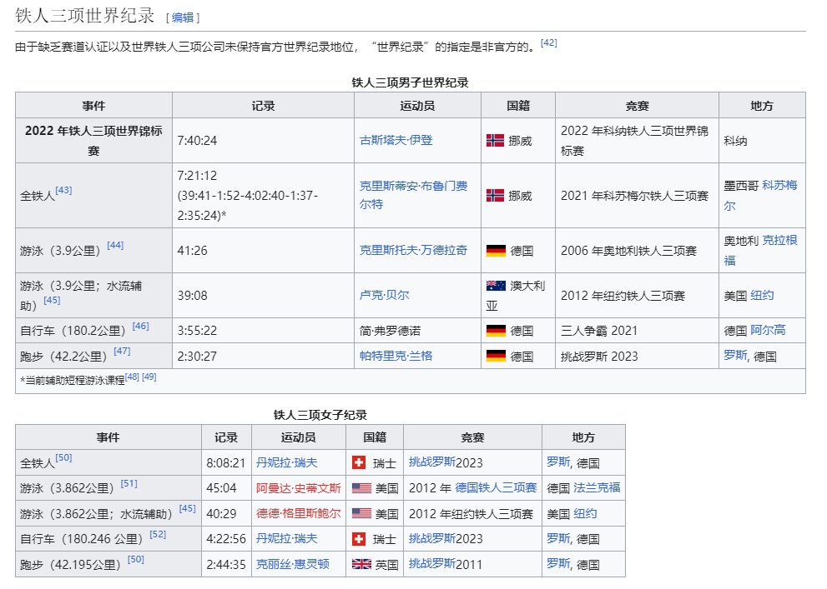 | 